Plan1
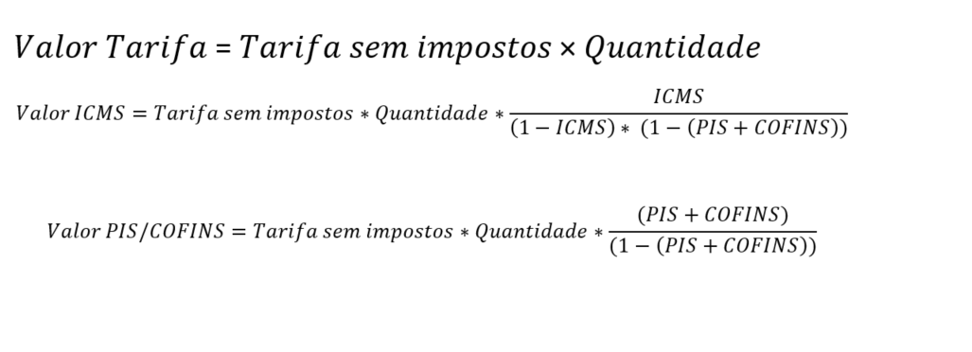

Tarifa | Tarifa Sem Impostos (R$/kWh) | Quantidade (kWh) | Alíquota ICMS | Alíquita PIS/Cofins | Valor sem impostos (R$) | Valor ICMS | Valor PIS/Cofins | TOTAL
TUSD | 0.4756 | 245 | 27% | 4.3100% | 116.52 | 45.04 | 5.25 | 166.81
TE | 0.27016 | 245 | 27% | 4.3100% | 66.19 | 25.58 | 2.98 | 94.75

